Presentación

CONDICIONES DE TRABAJO
INSPECCION DE PUESTOS DE TRABAJO - REQUERIMIENTO DE SILLAS
HOSPITAL SAN ANTONIO DE PADUA
HOSPITAL SAN ANTONIO DE PADUA (LA PLATA)
ARL SURA
ELABORADO POR:
CLAUDIA LILIANA RIVAS PEÑA
Fisioterapeuta Especialista en salud ocupacional
Licencia Salud Ocupacional 0718/18
Reponsable del SGSST
ANGELICA MARIA LOSADA CHICUE
MAYO 2026
LA PLATA-HUILA

Consolidado (2)
INSPECCION DE PUESTOS DE TRABAJO - REQUERIMIENTO DE SILLAS HOSPITAL SAN ANTONIO DE PADUA MAYO 2026 LA PLATA-HUILA
Consolidado Nivel de riesgo |  |  |  | RESUMEN DE ELEMENTOS REQUIERIDOS 2026 |  |  |  |  |  |  |  |  |  | OBSERVACION/SEGUMIENTO 4/02/2026

# | AREA | # DE SILLAS EN EL AREA | FOTO | SILLA |  | APOYAPIES | BASE PARA MONITOR FIJO | BASE PARA PORTATIL | TECLADO | MOUSE | CANALIZAR CABLES | DIADEMA | TAPETE PARA ESCRITORIO
 |  |  |  | CAMBIO | MTTO
1 | PEDIATRIA | 3 | 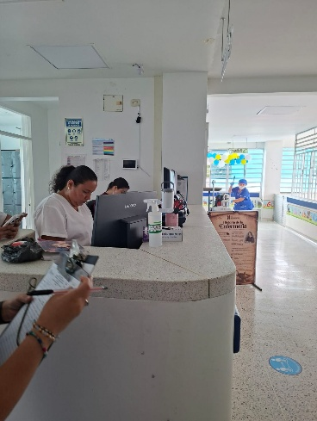 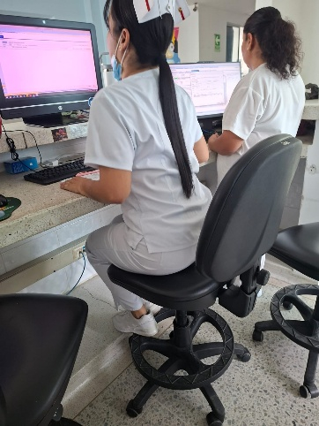 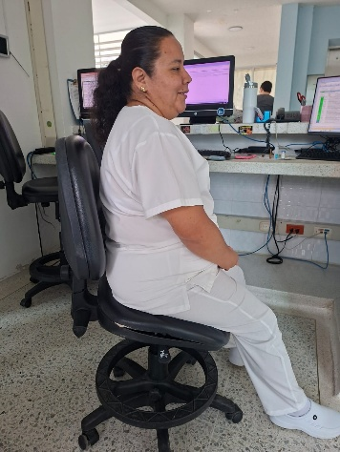 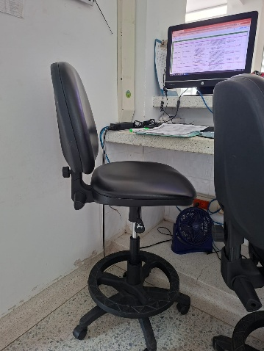 | 3 | 1 |  |  |  |  |  |  |  | 1 | En el área de pediatría, se pudo observar que las 3 sillas que se encuentran solo una se encuentra en buenas condiciones con material acolchonado y rodachibes funcionales (silla del cargo de jefe). Se identificó que 2 de ellas se encuentran dañadas en la zona del asiento desbalanceado, con espaldar en extensión y rodachines no móviles. Se recomienda en lo posible, cambiar las sillas y realizar mantenimiento preventivo a la silla que se encuentra en buenas condiciones. De igual, manera, se recomienda en lo posible quitar la plataforma de cemento (que se encuentra debajo del meson para apoyo de los pies de los trabajadores) limita la entrada de la silla por debajo del meson que hace las veces de escritorio, e impide que las trabajadoras mantengan una postura ergonomica, espalda apoyada al espaldar de la silla y antebrazos apoyados sobre el meson. * En lo posible cambiar de meson a escritorios, ubicar sobre el escritorio un tapete que mitigue la presion del meson sobre antebrazos.
2 | OBSERVACIÓN PEDIATRIA | 3 | 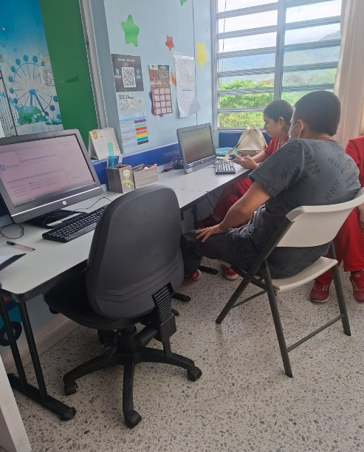 | 3 | 2 |  |  |  |  |  |  |  |  | En el área de observación pediatría, se pudo identificar que de las 2 sillas, 1 silla estática de plastico sin apoyabrazos y 1 silla ergonomica en buenas condiciones, con mecanismos funcionales, sin apoyabrazos y rodachines funcionales; por lo cual se recomienda realizar cambio de silla estatica por una silla ergonómica que cuente con superficies acolchadas, espaldar estable y ajustable en espaldar y asiento. Ademas realizar mantenimiento preventivo a las sillas con la finalidad de evitar posibles daños en el inmobiliario.
3 | HOSPITALIZACIÓN ADULTO | 5 | 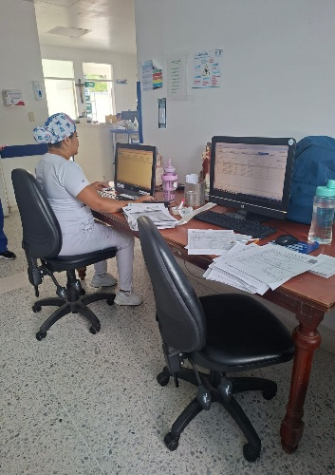 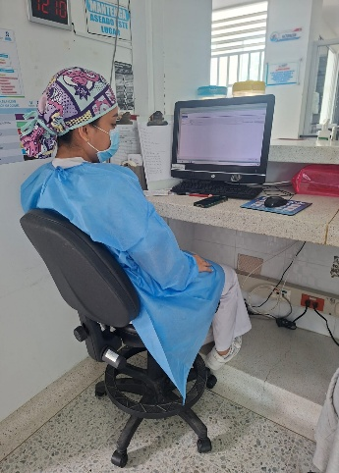 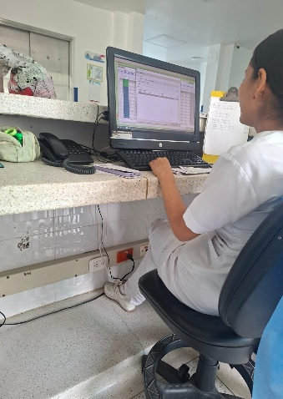 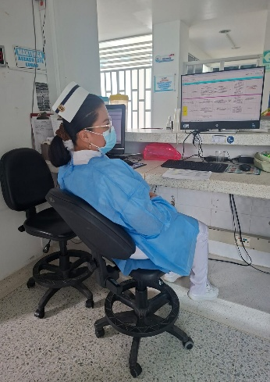 | 5 | 2 |  |  |  |  |  |  |  | 1 | En el área de hospitalización adultos se observaron 5 sillas de las cuales solo 2 se encuentran en buenas condiciones, se recomiendan realizar el mantenimiento preventivo sobre todo a los rodachines. 3 de las otras sillas que se encuentran en el área presentan espaldar en extensión, espaldar suelto, ajustes de altura dañados y rodachines sueltos, por lo cual se recomienda en lo posible el cambio de esas 3 sillas. * Se recomienda en lo posible quitar la plataforma de cemento (que se encuentra debajo del meson para apoyo de los pies de los trabajadores) limita la entrada de la silla por debajo del meson que hace las veces de escritorio, e impide que las trabajadoras mantengan una postura ergonomica, espalda apoyada al espaldar de la silla y antebrazos apoyados sobre el meson. * En lo posible cambiar de meson a escritorios, ubicar sobre el escritorio un tapete que mitigue la presion del meson sobre antebrazos.
4 | OBSTETRICIA | 6 | 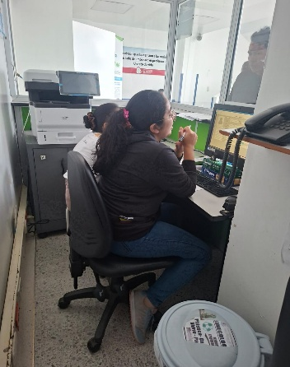 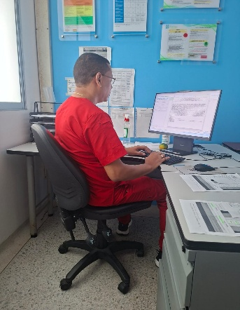 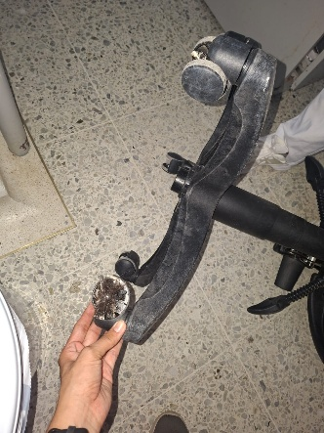 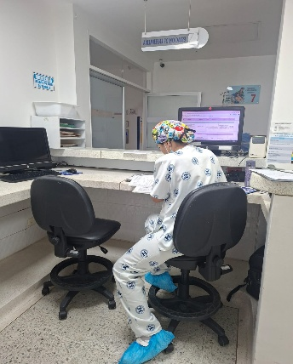 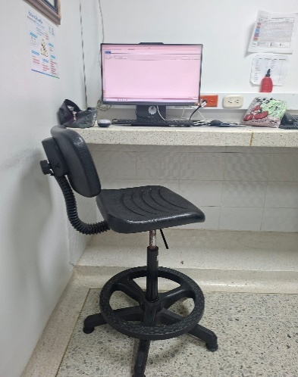 | 6 | 2 |  |  |  |  |  |  |  | 1 | En el área obstetricia se logró observar 5 sillas. La silla del obstetra y la aux de facturación se encuentra en buenas condiciones. Se recomienda realizar mantenimiento preventivo. En las demás sillas del área se logró identificar que no sirven las palancas de altura, rodachines no funcionales, espaldar en extensión y la presencia de una silla pequeña sin acolchado con espaldar pequeño * Se recomienda en lo posible quitar la plataforma de cemento (que se encuentra debajo del meson para apoyo de los pies de los trabajadores) limita la entrada de la silla por debajo del meson que hace las veces de escritorio, e impide que las trabajadoras mantengan una postura ergonomica, espalda apoyada al espaldar de la silla y antebrazos apoyados sobre el meson. * En lo posible cambiar de meson a escritorios, ubicar sobre el escritorio un tapete que mitigue la presion del meson sobre antebrazos.
5 | URGENCIAS | 6 | 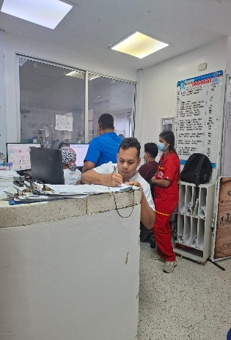 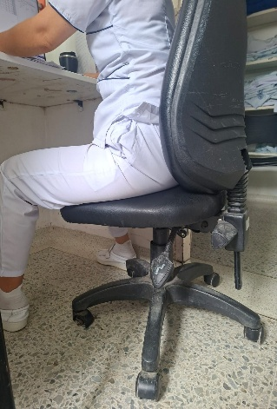 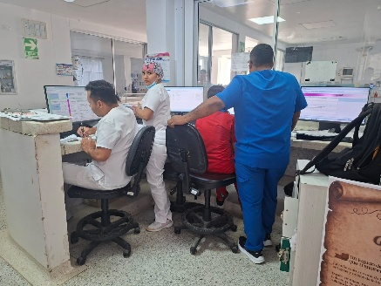 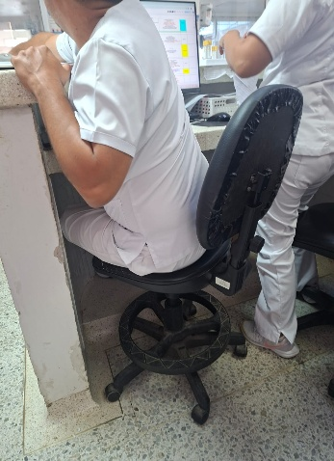 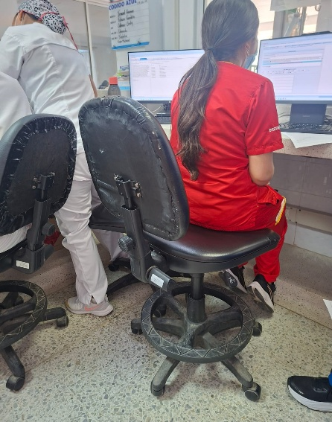 | 6 |  |  |  |  |  |  |  |  | 1 | En el área de urgenencia se observaron un total de 6 sillas, de las cuales 1 es una silla estática de plástico, por lo cual se recomienda cambiarla por silla ergonómica que le ofrezca al trabajador mayor apoyo lumbar y confort egonómico. Se identificó que el resto de sillas ergonómicas todas presentan espaldar dañados con remiendos, sin rodachines funcionales y con palancas de altura dañadas. Se recomienda en lo posible dotar de nuevas sillas al área ya que es una de las más críticas en riesgo ergonomico. De igual manera se identificó que el espacio no es suficiente, ni se encuentra bien distribuido para 4 personas en la estación de urgencias, se recomienda quitar el archivador de piso de los documentos y colocar en lo posible gabinetes en la pared para mejorar el espacio de desplazamiento y evitar posibles riesgos de caída.
6 | PROCEDIMIENTOS (URGENCIAS) | 4 | 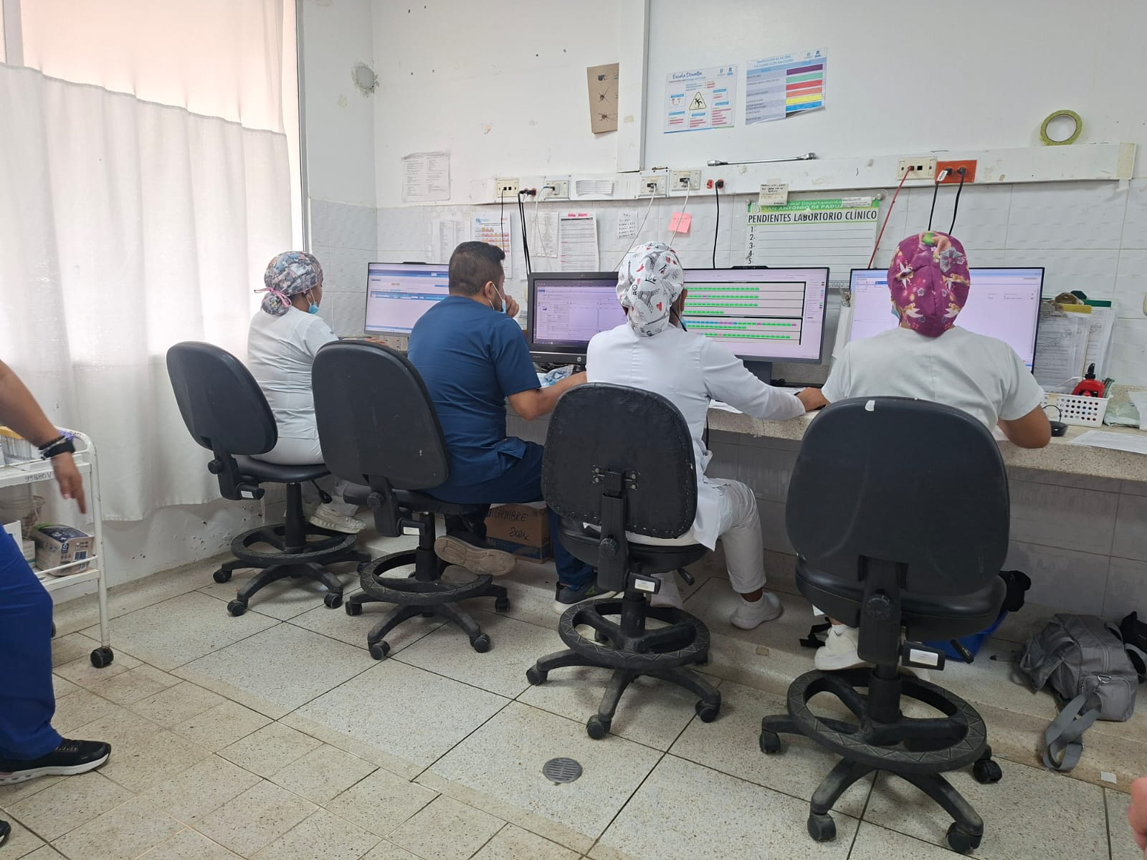 | 4 | 4 |  |  |  |  |  |  |  | 1 | En el área de procedimiento se identifican 4 sillas ergonómicas, las cuales todas presentan espaldar suelto, palancas de alturas dañadas, rodachines dañados, por lo cual se recomienda unn posible cambio de sillas. Se identifica tambien mala higiene postural por parte de los trabajadores ya que se sientan en la punta del asiento y no pegan el espaldar a la silla. * Se recomienda en lo posible quitar la plataforma de cemento (que se encuentra debajo del meson para apoyo de los pies de los trabajadores) limita la entrada de la silla por debajo del meson que hace las veces de escritorio, e impide que las trabajadoras mantengan una postura ergonomica, espalda apoyada al espaldar de la silla y antebrazos apoyados sobre el meson. * En lo posible cambiar de meson a escritorios, ubicar sobre el escritorio un tapete que mitigue la presion del meson sobre antebrazos.
7 | FARMACIA | 3 | 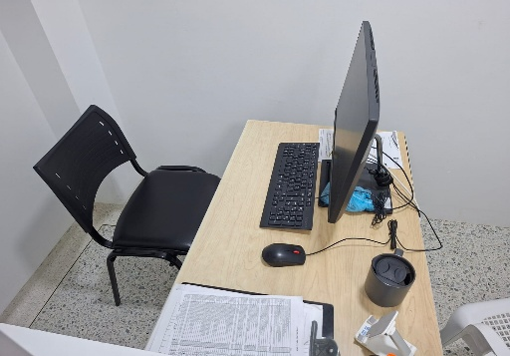 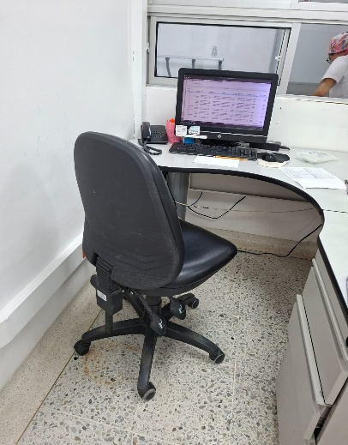 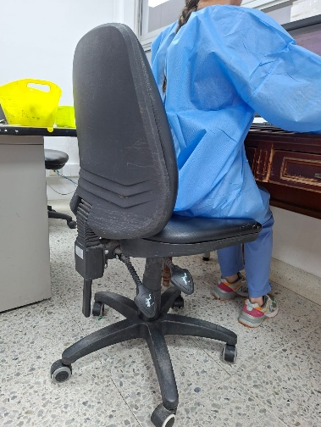 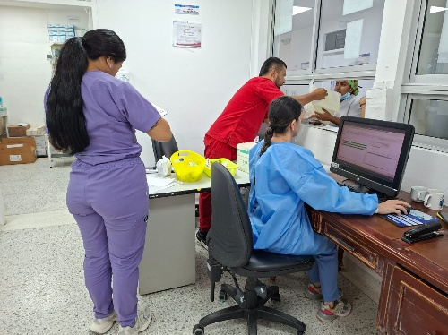 | 3 | 2 |  |  |  |  |  |  |  |  | En el área de farmacia se identificaron 2 sillas ergonómicas con material acolchonado en buen estado, rodachines funcionales y sin apoyabrazos, a las cuales se le recomienda realizar mantenimiento preventivo, y una silla estática sin apoyo abrazos plástica, por ende se recomienda cambiar por silla ergonómica para ofrecer al trabajador mayor confort durante su jornada laboral administrativa.
8 | CENTRAL DE AUTORIZACIONES | 3 | 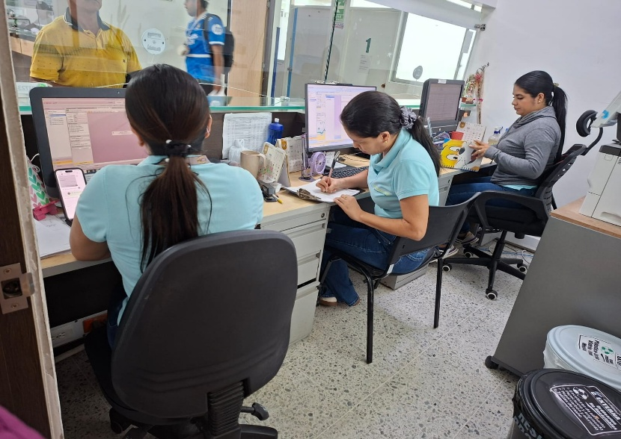 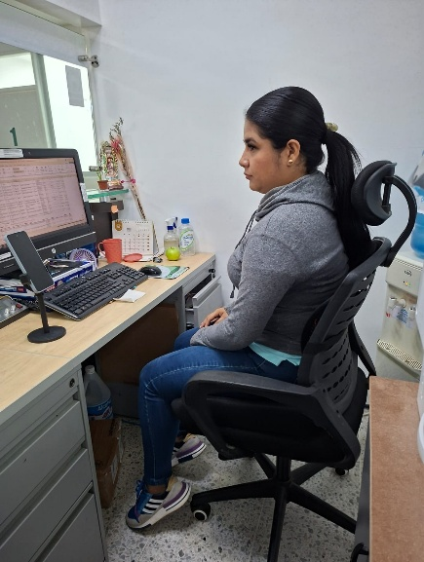 | 3 | 1 |  |  |  |  |  |  |  |  | En el área central de autorizaciones se identificaron 3 sillas de las cuales 1 es estática plástica, por lo cual se recomienda cambio a silla ergonomica para mejorar confort de la trabajadora en su horario administrativo. Una de las sillas presenta daño en palancas de altura y espaldar desgastado en el alcolchado. Solo una de las sillas del área se encuentra en buenas condiciones y se recomienda realizar mantenimiento preventivo para evitar desgaste rápido el inmobiliario.
9 | FACTURACIÓN CONSULTA EXTERNA | 4 | 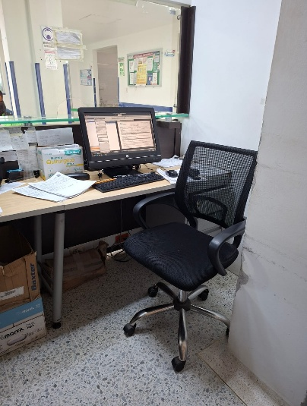 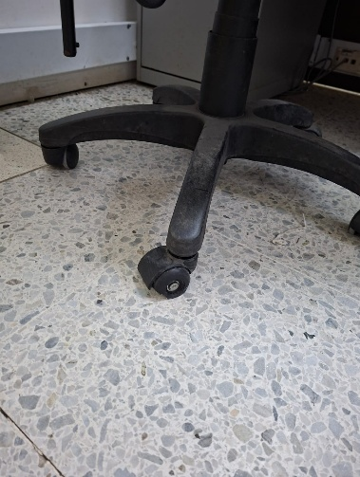 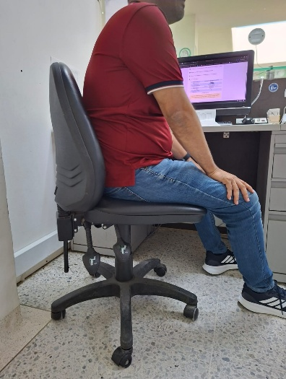 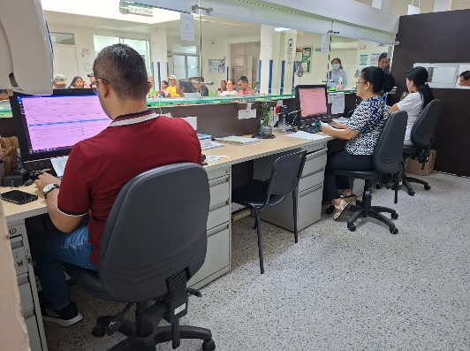 | 4 | 1 |  |  |  |  |  |  |  |  | En el área de consulta externa, se identificaron 4 sillas ergonómicas, de las cuales 2 presentan daños en sus rodachines y asiento inestable, por lo que se recomienda posible cambio de silla. Para las otras 2 sillas ergonomicas se recomienda mantenimiento preventivo para cuidado del inmobiliario.
10 | CALL CENTER | 5 | 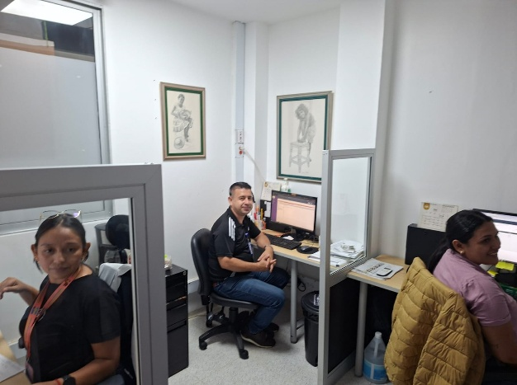 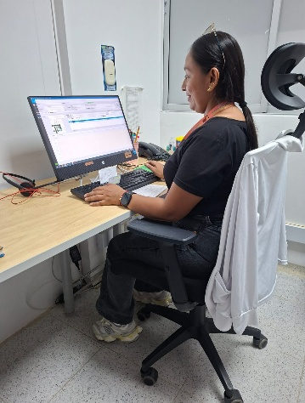 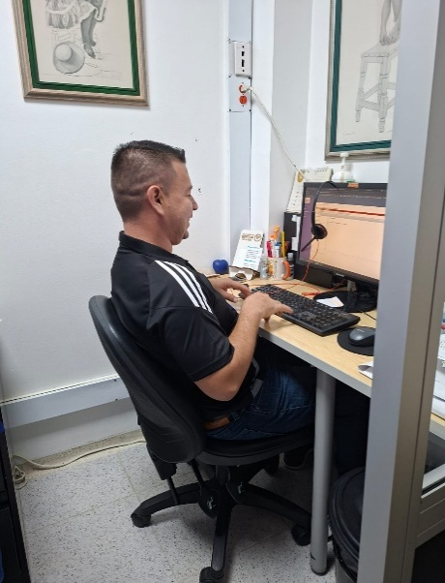 | 4 |  |  |  |  |  |  |  |  |  | En el área de call center se identificaron 5 sillas ergonomicas sin apoyabrazos de las cuales solo 1 se encuentra en buenas condiciones, las otras 4 presentan novedades de daño severo en espalda, rodachines no funcionales, desgaste en la malla del espaldar y espaldar en extensión e inestableque se va hacia atrás, por lo cual se recomienda posible cambio de sillas a las que se encuentran en malas condiciones.
11 | VENTANILLA, ESTADISTICA Y EPIDEMIOLOGIA | 6 | 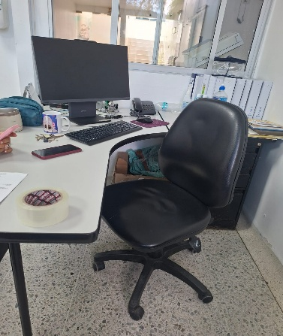 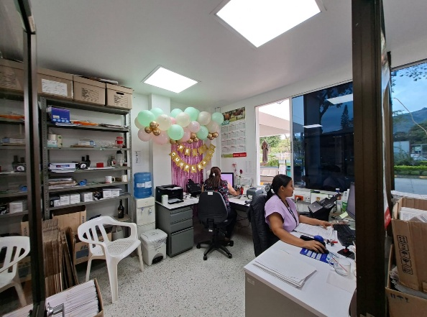 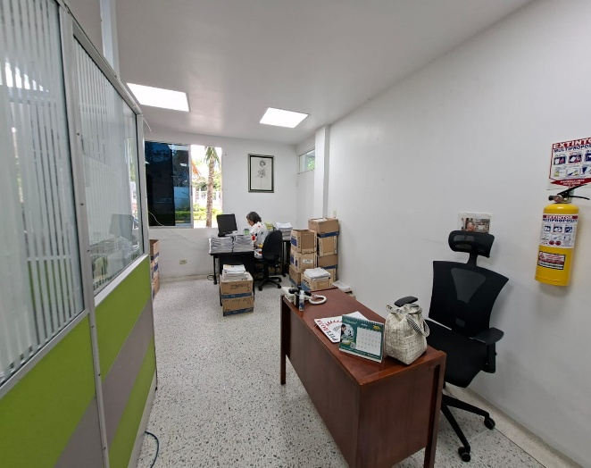 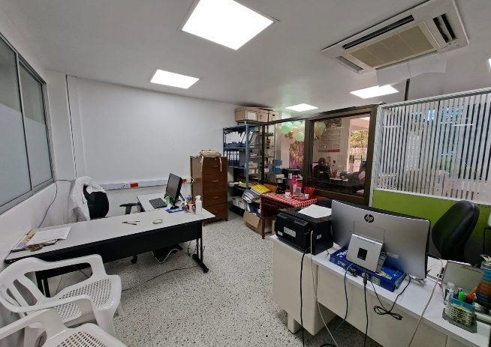 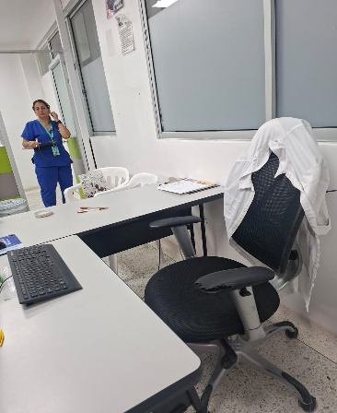 | 3 | 3 |  |  |  |  |  |  |  |  | En esta área se identificaron un total de 6 sillas ergonomicas, de las cuales 3 se encuentran en buenas condiciones ergonómicas y se recomienda realizar mantemiento preventivo y 3 de ellas presentan novedades en su espaldar en extensión y asiento inestable.
12 | REFERENCIA Y CONTRA REFERENCIA | 2 | 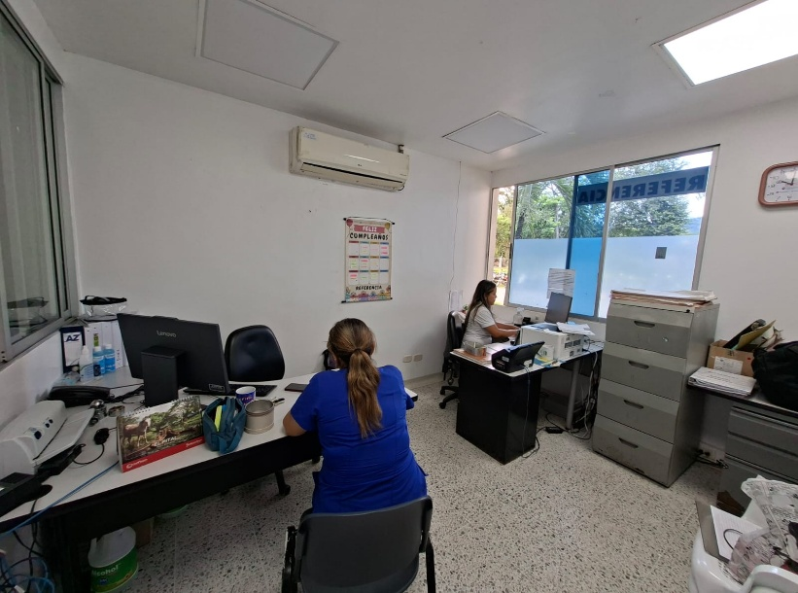 | 2 | 2 |  |  |  |  |  |  |  |  | En el área de referencia y contrareferencia se identificaron 2 sillas ergonomicas sin apoyabrazos, las cuales presentan novedades de rodachines rígidos y otra con el mecanismo de amortiguación dañado, por lo cual se recomienda realizar el mantenimiento adecuado para mejorar funcionalidad de la silla.
13 | SIAU | 4 | 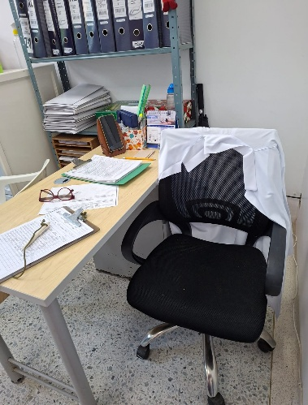 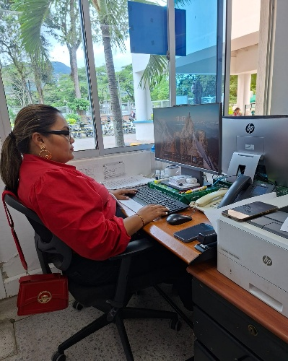 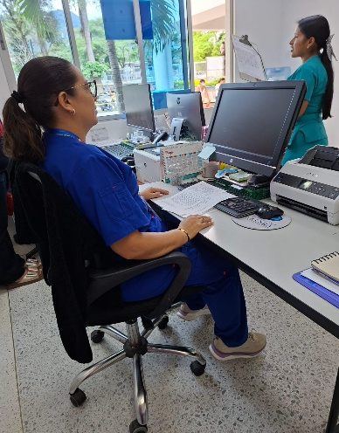 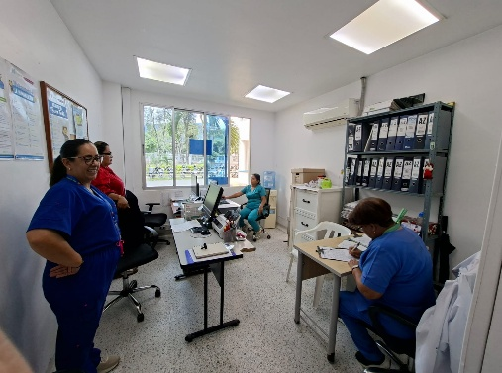 | 3 | 2 |  |  |  |  |  |  |  |  | En el área SIAU se observan 4 sillas ergonómicas, las cuales 2 de ellas presentan rodachines riguidos no funcional por lo cual se recomienda mantenimiento y las 2 restantes presentan espaldar en extensión y desgastado, lo que genera presión en la Zona lumbar.
14 | RECEPCIÓN | 2 | 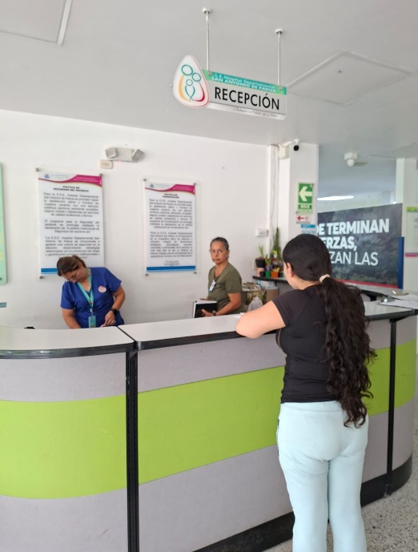 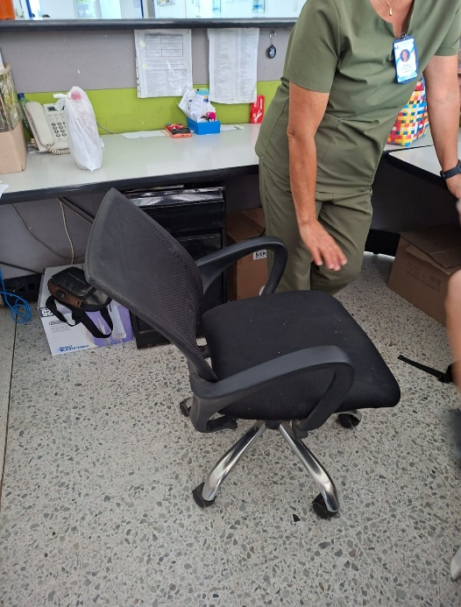 | 2 |  |  |  |  |  |  |  |  |  | En el área de recepción se observan 2 sillas, una argonómica y una estática, la silla ergonómica se encuentra totalmente dañada, rogachines no funcionales asiento desbalanceado, espaldar hacia atrás, Y ha colchonado dañado, por lo cual para el área se recomienda con urgencia en lo posible dotar de 2 sillas económicas funcionales
15 | ADMINISTRATIVOS 2 PISO | 8 | 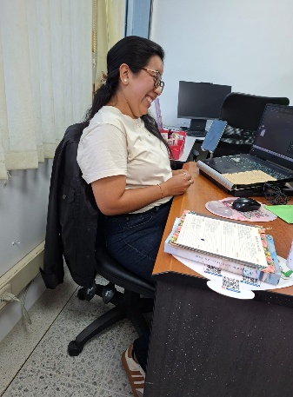 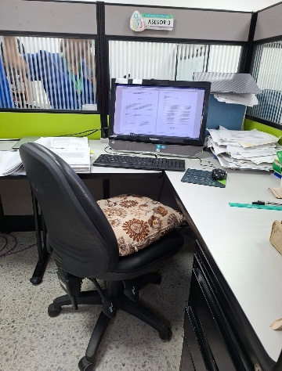 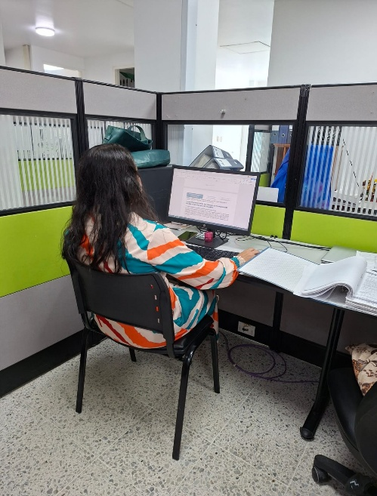 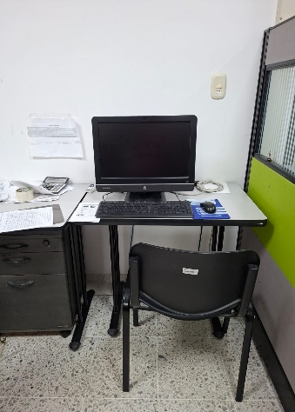 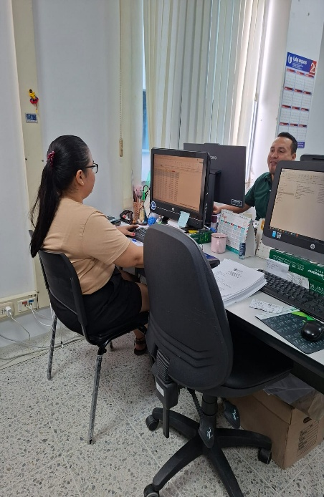 | 8 | 1 |  |  |  |  |  |  |  |  | En la zona administrativa, tanto en el área de cartera como financiera, se logró identificar 3 sillas estáticas sin apoyabrazos, las cuales se recomiendan cambiar por sillas ergonómicas para mejorar confort durante la jornada administrativa del trabajador y evitar posibles lesiones osteomusculares. De igual manera se pudo observar 2 sillas ergonómicas sin apoyabrazos, remendadas, con el espaldar en extensión, sin ajustes de altura y profundidad funcionales, acolchado desgastado y rodachines en mal estado, por lo cual se recomienda en lo posible cambio de silla.
 |  |  |  | 59 | 23 | 0 | 0 | 0 | 0 | 0 | 0 | 0 | 5

